OUT
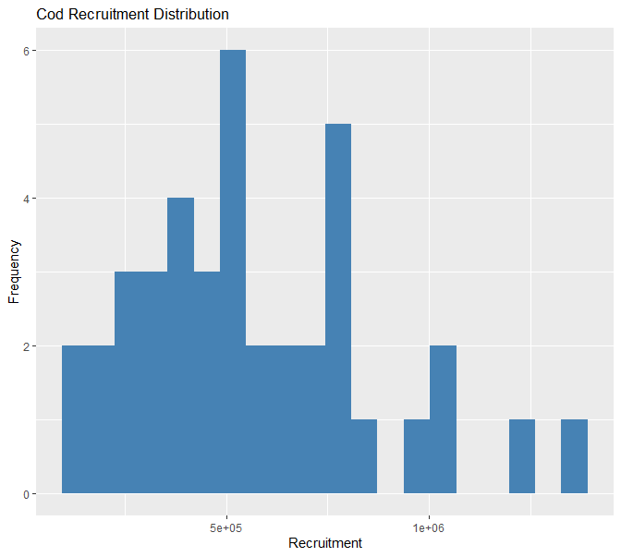
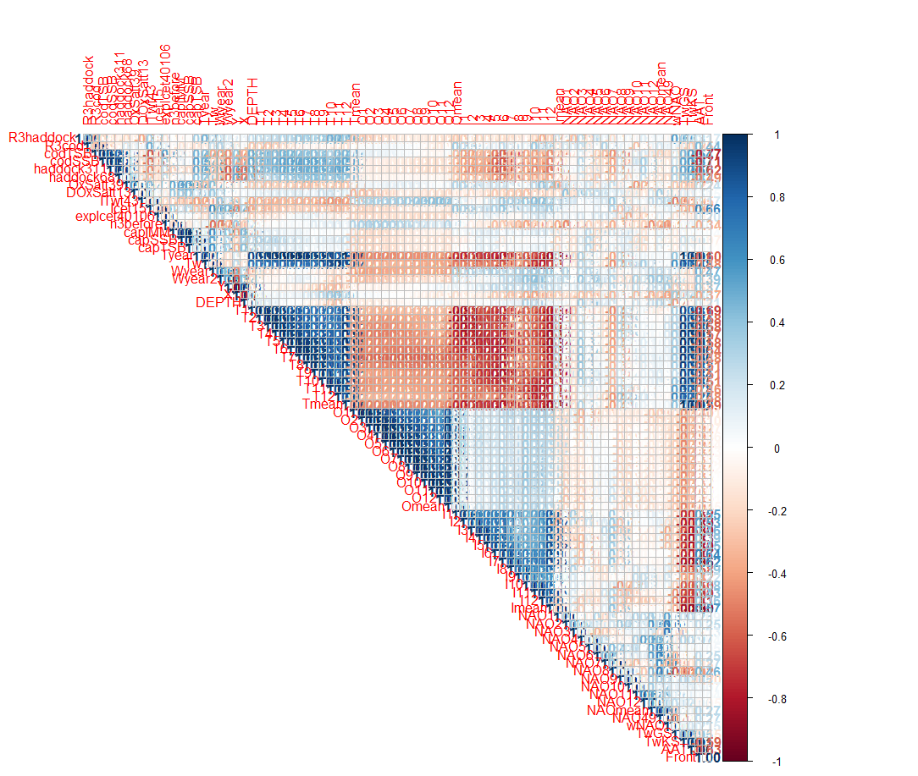
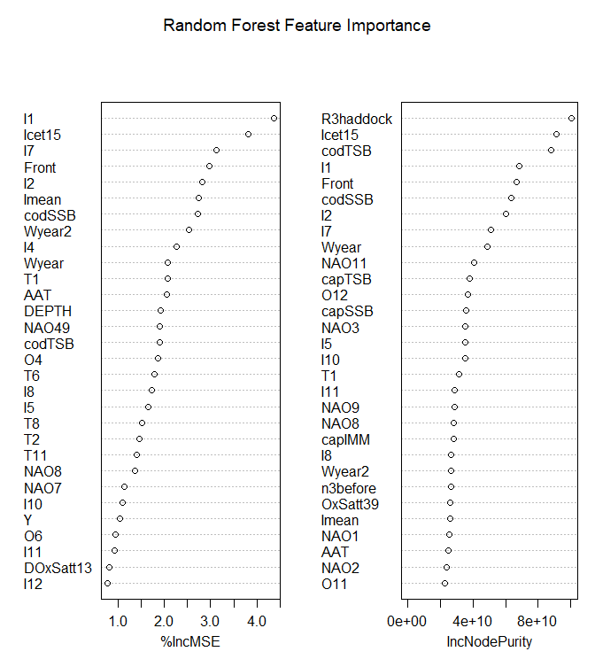
Variable | Correlation | P_value | Significance
R3haddock | 0.51 | 0.00077 | ***
Front | 0.404 | 0.00982 | **
expIcet40106 | 0.354 | 0.02497 | *
Icet15 | 0.346 | 0.02875 | *
Wyear2 | 0.322 | 0.04281 | *
NAO11 | -0.322 | 0.04288 | *
T9 | 0.293 | 0.06617
T8 | 0.274 | 0.08681
O12 | -0.265 | 0.09834
O11 | -0.262 | 0.10253
TwGS | 0.252 | 0.11686
O10 | -0.244 | 0.12854
T10 | 0.244 | 0.12939
OxSatt39 | 0.24 | 0.13597
NAO7 | 0.238 | 0.13919
Wyear | 0.224 | 0.16445
wNAO | 0.224 | 0.16562
NAO8 | 0.223 | 0.167
O9 | -0.221 | 0.16992
Omean | -0.218 | 0.17693
T7 | 0.216 | 0.18008
I11 | 0.204 | 0.20725
O8 | -0.199 | 0.21944
O2 | -0.19 | 0.2414
NAO49 | 0.189 | 0.24374
T11 | 0.188 | 0.24423
O1 | -0.187 | 0.24715
NAO2 | 0.184 | 0.25499
DOxSatt13 | 0.182 | 0.26033
O7 | -0.179 | 0.26969
O3 | -0.177 | 0.27412
NAO3 | 0.175 | 0.28003
I4 | -0.167 | 0.30297
O4 | -0.165 | 0.30985
O6 | -0.161 | 0.3201
capIMM | 0.16 | 0.32403
Tmean | 0.159 | 0.32807
T5 | 0.159 | 0.32819
O5 | -0.158 | 0.33062
NAO5 | -0.158 | 0.3314
T6 | 0.157 | 0.33462
Tyear | 0.154 | 0.34339
%IncMSE (Percentage Increase in Mean Squared Error) и IncNodePurity (Increase in Node Purity) — это две метрики, используемые в алгоритме Random Forest для оценки важности переменных. Они помогают определить, какие признаки наиболее значимы для предсказания целевой переменной, но делают это по-разному.
1. %IncMSE (Процент увеличения MSE)
Что это?
Метрика используется в задачах регрессии (например, для предсказания числовых значений, таких как R3haddock). Она показывает, насколько ухудшается качество модели, если значения переменной случайно перемешать (т.е. разрушить её связь с целевой переменной).
Как вычисляется?
Обучается модель на исходных данных.
Для каждой переменной:
Значения переменной перемешиваются (shuffle).
Модель делает предсказания на этих «испорченных» данных.
Вычисляется новое значение MSE (Mean Squared Error).
%IncMSE рассчитывается как:
%IncMSE=MSEshuffled−MSEoriginalMSEoriginal×100%%IncMSE=MSEoriginal​MSEshuffled​−MSEoriginal​​×100%
Интерпретация
Высокий %IncMSE (например, > 10%): Переменная критически важна для модели. Её удаление сильно ухудшит предсказания.
Низкий %IncMSE (например, < 2%): Переменная слабо влияет на результат.
Пример
Если для переменной codTSB %IncMSE = 25%, это означает, что её перемешивание увеличивает ошибку модели на 25%.
2. IncNodePurity (Прирост чистоты узла)
Что это?
Метрика используется как в регрессии, так и в классификации. Она измеряет, насколько переменная уменьшает неоднородность (увеличивает «чистоту») в узлах деревьев. Чистота узла оценивается через:
Индекс Джини (для классификации),
Дисперсию (для регрессии).
Как вычисляется?
Для каждого узла в дереве определяется, насколько разделение по переменной снижает неоднородность.
Значения суммируются по всем деревьям и нормируются.
Интерпретация
Высокий IncNodePurity: Переменная сильно влияет на разделение данных в деревьях.
Низкий IncNodePurity: Переменная редко используется для разделения.
Пример
Если для Tw (температура воды) IncNodePurity = 1200, а для NAOmean = 300, то Tw важнее для построения деревьев.
Ключевые отличия
Критерий%IncMSEIncNodePurityТип задачиТолько регрессияРегрессия и классификацияОсноваВлияние на точность предсказанийВклад в «чистоту» узлов деревьевИнтерпретацияПоказывает, насколько переменная важна для общей ошибки моделиПоказывает, насколько переменная полезна для построения деревьевНадежностьБолее устойчива к шумуМожет переоценивать шумовые переменныеВычислениеТребует повторного предсказанияРассчитывается в процессе обученияКакую метрику выбрать?
%IncMSE:
Лучше для оценки практической значимости переменных.
Используйте, если важно понять, какие переменные критичны для точности модели.
IncNodePurity:
Полезна для анализа внутренней структуры деревьев.
Может быть полезна на этапе исследования данных.
Пример из вашего анализа
Допустим, для переменных:
Copy
Переменная | %IncMSE | IncNodePurity --------------------------------------- codTSB | 22% | 1500 Tw | 18% | 1200 NAOmean | 5% | 300
codTSB наиболее важна по обеим метрикам.
Tw тоже значима, но её влияние на ошибку (%IncMSE) меньше, чем вклад в чистоту узлов.
NAOmean слабо влияет на модель.
Практический совет
Для регрессии ориентируйтесь на %IncMSE.
Для классификации используйте IncNodePurity (или аналогичные метрики на основе Джини).
Всегда проверяйте важность переменных через несколько методов (например, LASSO, XGBoost Feature Importance).
TwKS | 0.154 | 0.34387
codTSB | -0.141 | 0.38651
Tw | 0.137 | 0.39779
NAOmean | 0.127 | 0.4365
NAO9 | 0.122 | 0.45256
I5 | -0.119 | 0.46284
I1 | 0.118 | 0.47024
T4 | 0.115 | 0.47854
capTSB | 0.11 | 0.49831
X | -0.107 | 0.56604
NAO6 | 0.104 | 0.52435
NAO1 | 0.097 | 0.55056
NAO4 | 0.082 | 0.61491
Y | 0.078 | 0.678
I6 | -0.07 | 0.66625
I9 | -0.07 | 0.66825
I12 | 0.063 | 0.70096
n3before | 0.062 | 0.70596
T2 | 0.06 | 0.71533
NAO12 | -0.055 | 0.734
haddock68 | 0.055 | 0.73415
I3 | -0.047 | 0.77356
T12 | 0.046 | 0.77751
AAT | 0.045 | 0.78375
I2 | 0.044 | 0.78574
codSSB | -0.043 | 0.79102
T1 | 0.04 | 0.80785
NAO10 | -0.039 | 0.81177
capSSB | 0.035 | 0.83184
T3 | 0.028 | 0.86561
DEPTH | -0.015 | 0.93449
haddock311 | -0.014 | 0.92925
I7 | 0.008 | 0.96135
I8 | -0.007 | 0.96762
ITwt43 | -0.005 | 0.97753
I10 | 0.003 | 0.98654
Imean | -0.001 | 0.99553

